Sheet1
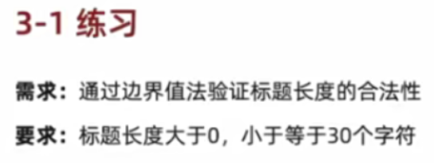
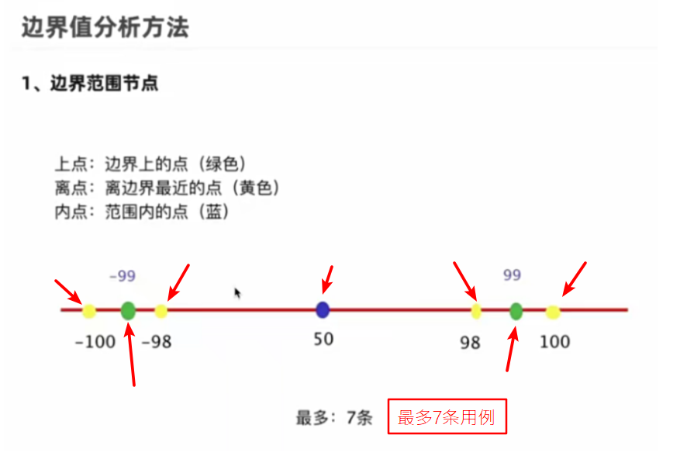
步骤
 | 1、明确需求

 | 2、划分有效等价和无效等价（只关注类型）
 | 这里有效等价和无效等价就是字符和非字符，但不存在非字符

 | 3、划分边界
 | 上点 | 0，30
 | 离点 | 负1，1，29，31
 | 内点 | 15

 | 4、提取数据，设计用例

0： | 为空
30： | 123456789012345678901234567890
1： | a
29： | 12345678901234567890123456789
31： | 123456789012345678901234567890a
15： | 123456789012345
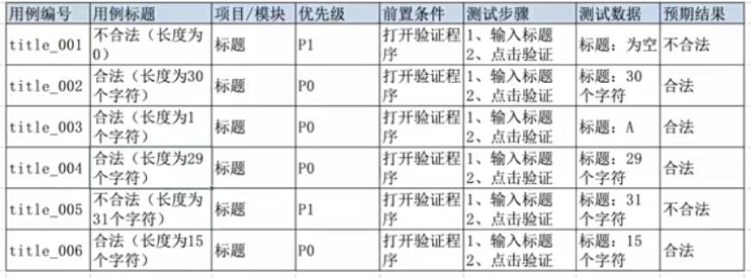

 | 划分有效等价和无效等价（只关注类型）
 | 有效：自然数
 | 无效：非自然数

 | 上点 | 6，10
 | 离点 | 5，7，9，11
 | 内点 | 8

 | 123456
 | 1234567890
 | 12345
 | 1234567
 | 123456789
 | 12345678900
 | 12345678
 | 1234567a

 | 4、提取数据，设计用例 |  | 红线的测试用例可以去掉，是多余的

 | 用例编号 | 用例标题 | 模块/项目 | 优先级 | 前置条件 | 测试步骤 | 测试数据 | 预期结果
 | qq_001 | 合法（6位自然数） | QQ账号 | P0 | 打开验证程序 | 1、输入QQ号 2、点击验证程序 | QQ号码：123456 | 合法
 | qq_002 | 合法（10位自然数） | QQ账号 | P0 | 打开验证程序 | 1、输入QQ号 3、点击验证程序 | QQ号码：1234567890 | 合法
 | qq_003 | 不合法（5位自然数） | QQ账号 | P0 | 打开验证程序 | 1、输入QQ号 4、点击验证程序 | QQ号码：12345 | 不合法
 | qq_004 | 合法（7位自然数） | QQ账号 | P0 | 打开验证程序 | 1、输入QQ号 5、点击验证程序 | QQ号码：1234567 | 合法
 | qq_005 | 合法（9位自然数） | QQ账号 | P0 | 打开验证程序 | 1、输入QQ号 6、点击验证程序 | QQ号码：123456789 | 合法
 | qq_006 | 不合法（11位自然数） | QQ账号 | P0 | 打开验证程序 | 1、输入QQ号 7、点击验证程序 | QQ号码：12345678900 | 不合法
 | qq_007 | 合法（8位自然数） | QQ账号 | P0 | 打开验证程序 | 1、输入QQ号 8、点击验证程序 | QQ号码：12345678 | 合法
 | qq_008 | 不合法（8位非自然数） | QQ账号 | P0 | 打开验证程序 | 1、输入QQ号 9、点击验证程序 | QQ号码：1234567a | 不合法

 | 开内闭外：选择要测试的点 上点+内点=必测 |  |  | 为什么内点必须测？ 验证范围的连续性

 | 闭区间测外离点，开区间测内离点
 | (6,10) | 7,9
 | [6,10] | 5,11

